Blad1
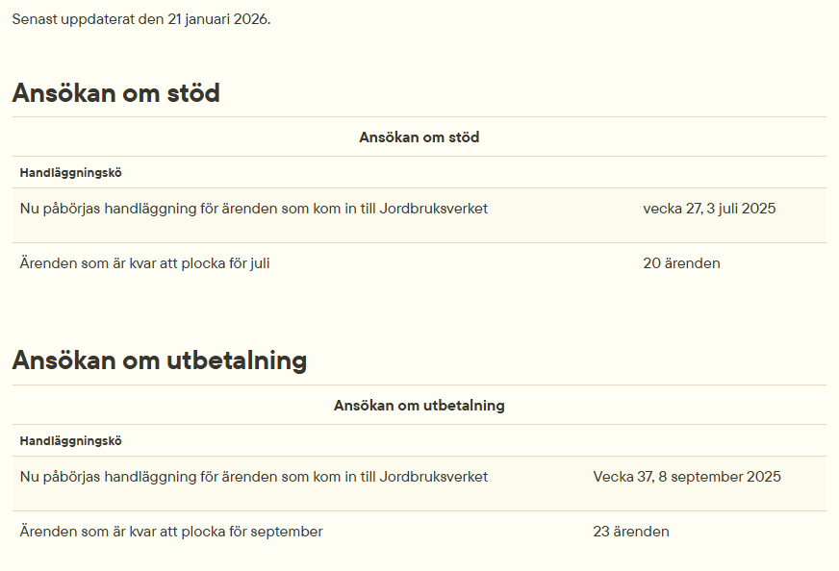
Jnr | Namn | Sökande | Datum beslut JV | Beslutstyp | Slutdatum | Total budget | LAG-pott | Projektstöd | Utbetalt
2023-3670 | Svensk honung ska konkurrera globalt med Nya Zeeländsk Manukahonung mha patenterad världsunik svensk forskning. | CONCELLAE AB | 2024-07-09 | Bifall | 2025-12-31 | 199,952 |  | 139,966 | 130,223
2024-120 | Förstudie "Gengas för minskad sårbarhet" | Prima Prima i Sösdala ek. för. | 2024-10-18 | Bifall | 2026-04-30 | 221,776 | 73,186 | 148,590 | 123,458
2024-449 | Urmakargårdens ponnyridning | Ann-Charlotte Johansson | 2024-11-20 | Bifall | 2026-12-20 | 293,625 |  | 200,000 | 100,000
2023-2115 | Förvaltning och drift av LAG-kansli för Leader Skåne Mitt Nordväst | Leader Skåne Mitt Nordväst | 2024-04-19 | Bifall | 2029-09-30 | 13,565,125 | 4,476,491 | 9,088,634 | 3,679,156
2024-475 | Från Handling till Ord | Idéburen Utveckling | 2025-03-17 | Bifall | 2026-02-28 | 1,116,569 | 368,468 | 748,101 | 670,083
2024-578 | Lära ut och in med hästkraft | Leader Skåne Mitt Nordväst | 2025-12-02 | Bifall | 2026-07-31 | 1,735,385 | 58,437 | 1,087,308 | 219,616
2024-1473 | Mellan raderna - småskalig agroforestry för hållbar matproduktion och beredskap | Holma Folkhögskola | 2025-06-12 | Bifall | 2026-12-31 | 1,529,361 | 504,689 | 1,024,672
2024-2169 | Utveckling av besöksmålet Norreborg på Ven | Norreborgs Föreningshamn Ek F | 2025-06-23 | Bifall | 2025-12-22 | 3,325,000 | 5,000 | 1,245,000 | 207,500
2024-1228 | Rörelse och glöd i Kågeröd | Kågeröds Boll och Idrottsförening | 2025-09-11 | Bifall | 2026-12-31 | 1,599,000 | 495,000 | 1,005,000
2024-3186 | Hitta Hem i Mitt Nordväst | Leader Skåne Mitt Nordväst | 2025-08-14 | Bifall | 2026-12-31 | 1,258,907 | 415,439 | 843,468 | 214,015
2024-1556 | Historisk Bildbank, historiskt bildarkiv med tyngdpunkt på bilder från nordvästra Skåne | Historisk bildbank | 2025-11-26 | Bifall | 2027-03-01 | 1,355,213 | 447,220 | 907,993 | 230,387
2025-328 | Rädda kustfisket | Kullens Fiskareförening | 2025-11-04 | Bifall | 2026-11-30 | 199,760 | 65,921 | 133,839 | 33,959
2025-770 | Lära in och ut 2.0 | Leader Skåne Mitt Nordväst |  |  | 2027-03-31 | 1,484,380 | 19,905 | 994,535
2025-642 | Utveckling och tillgängliggörande av Ransviks historiska badplats | Normanage AB |  |  | 2026-12-31 | 812,322 | 98,756 | 544,256
2024-2498 | Genomförande av åtgärder vid besöksnoder för att utveckla naturturismen i Rönne å och Ringsjön | Ängelholms Kommun | 2025-06-03 | Avskrivning |  | 1,187,400 |  | 795,558
2025-1351 | Mötesplats Heden | Mötesplats Heden | 2026-01-27 |  | 2028-12-31 | 1,499,870 | 99,957 | 1,004,913
2025-3191 | E U på landet | Leader Skåne Mitt Nordväst |  |  | 2027-07-31 | 599,909 | 197,971 | 401,938
2025-3203 | E U på landet 2 | Leader Skåne Mitt Nordväst |  |  | 2027-07-31 | 599,909 | 197,971 | 401,938
2025-3212 | E U på landet 3 | Leader Skåne Mitt Nordväst |  |  | 2027-07-31 | 599,629 | 197,878 | 401,751
2025-3467 | Levande musik för en levande landsbygd - Mitt Nordväst Skåne | Skånsk Live |  |  | 2027-09-30 | 884,211 | 162,825 | 592,421
2025-3625 | Önneköp Växer - en förstudie | Levande Önneköp |  |  | 2027-06-30 | 221,160 | 72,983 | 148,177
2025-4191 | Miniprojekt Lokal attraktivitet | Leader Skåne Mitt Nordväst |  |  |  | 484,316 | 159,824 | 324,492
2025-4194 | Miniprojekt Hållbar resurshantering | Leader Skåne Mitt Nordväst |  |  |  | 500,000 | 165,000 | 335,000
2025-4195 | Miniprojekt Kommunikationsutveckling | Leader Skåne Mitt Nordväst |  |  |  | 500,000 | 165,000 | 335,000
2026-284 | Trägas - lokal energilösning för bygdegemenskap | Prima Prima i Sösdala ek. för.
2026-272 | Rydebäcks samlingslokal | Rydebäcks Scoutkår

 |  |  |  |  |  | 35,772,779 | 8,447,921 | 22,852,550 | 5,608,397
 |  |  |  |  |  |  |  |  | varav förskott
 |  |  |  |  |  |  |  |  | 1,643,544

